Sheet1
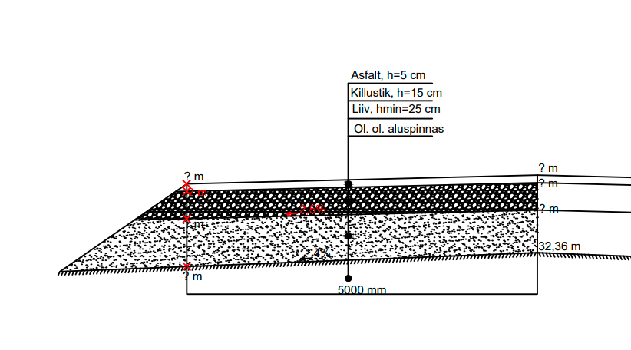

1. On teada olemasoleva aluspinnase kõrgus tee teljel, milleks on 32,36 m. Muldkeha aluspinnase kalle on 4% ning kõikide järgnevate kihtide kalle on 2,5 %. Kihtide paksused on joonisel, arvuta kõikide kihtide kõrgusarvud tee teljel ning 5 meetri kaugusel teljest.

 | Teljel, m | 5 m kaugusel, m
Aluspinnase kõrgus: | 32.36 | 32.16 | 42 p
Liivakihi kõrgus: | 32.61 | 32.485
Killustikukihi kõrgus: | 32.76 | 32.635 | 6
Asfaldi kõrgus: | 32.81 | 32.685

2. Objektile on vaja 1386 m3 liiva ning 955 m3 killustikku. Liiva erikaal on 1400 kg/m3 ning killustiku erikaal on 1500 kg/m3. Mitu tonni mõlemat materjali peab karjäärist tellima?

 | Kogus, tonni
Liiv | 1940.4 |  | 8 puntki
Killustik | 1432.5

3. Kummast karjäärist on odavam tuua liiva (vedu+materjal), mille koguse arvutasid eelmises ülesandes kui esimeses karjääris maksab tonn 8 eurot ning karjäär on 14 km kaugusel ning teises karjääris maksab tonn 9,4 eurot, kuid karjäär on 7 km kaugusel. Veoauto suudab korraga peale võtta 30 tonni. Kui suur on hinnavõit (vedu+materjal) kui valida soodsam variant?
 | Karjäär 1 | Karjäär 2
Kaugus, km | 14 | 7
Liiva hind, € | 8 | 9.4
Veoauto koorem, t | 30 | 30 | 50 punkti
Veo hind, €/tkm | 0.12 | 0.12
Kogu veo hind, € | 3259.872 | 1629.936
Kummast on odavam? | Karjäär 1
Hinnavõit | 1086.62
Materjal+vedu | 18783.07 | 19869.70

